충전인프라 보급 현황
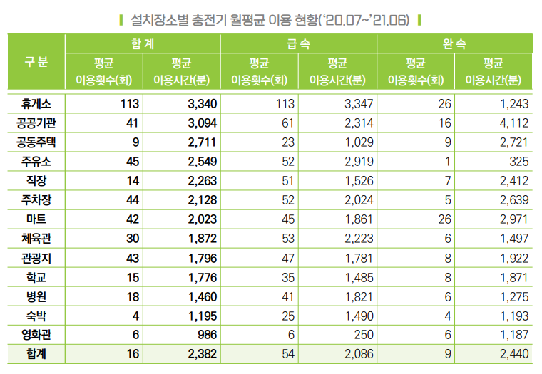
국내 전기차 충전기 보급 현황(누적)
 | 2016년 | 2017년 | 2018년 | 2019년 | 2020년 | 2021.6월

급속 | 919 | 3,343 | 5,213 | 7,396 | 9,805 | 12,789
완속 | 1,095 | 10,333 | 22,139 | 37,396 | 54,383 | 59,316
합계 | 2,014 | 13,676 | 27,352 | 44,792 | 64,188 | 72,105
 |  |  |  |  |  | ※ 출처 : BIG3 산업별 중점 추진과제(21.2.1.), 제4차 친환경차 기본계획

